Sheet2
Request | Len | Info
0x47 | 9 | Cells 1, 2, 3
0x48 | 9 | Cells 4, 5, 6
0x49 | 9 | Cells 7, 8, 9
0x4A | 9 | Cells 10, 11, 12
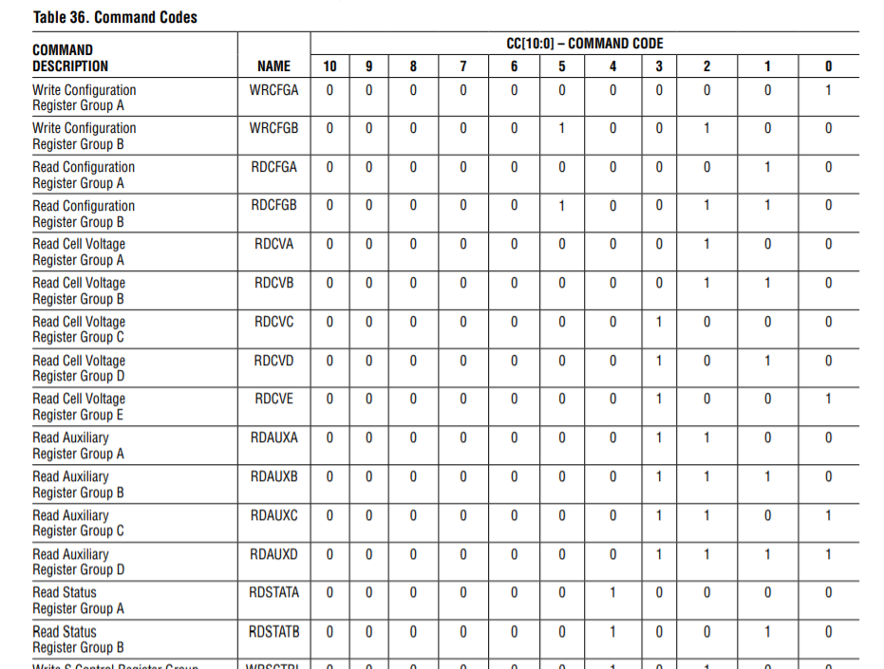
0x4B | 9 | Cells 13, 14, 15
0x4C | 7
0x4D | 9 | Temps?
0x4E | 9 |  | Read Conf A | 10 | 2
0x4F | 7 |  | Read Conf B | 100110 | 26
0x50 | 7 |  | Read Cell A | 100 | 4
 |  |  | Read Cell B | 110 | 6
 |  |  | Read Cell C | 1000 | 8
 |  |  | Read Cell D | 1010 | A
 |  |  | Read Cell E | 1001 | 9
 |  |  | Read Aux A | 1100 | C
 |  |  | Read Aux B | 1110 | E
 |  |  | Read Aux C | 1101 | D
 |  |  | Read Aux D | 1111 | F
 |  |  | Read Stat A | 10000 | 10
 |  |  | Read Stat B | 10010 | 12

